상품제안서
엔보우 스마트 울트라 PD 20W 초고속충전기 | 상품코드: S02142

 |  |  |  |  |  |  | 02-713-8555 | www.synergygift.co.kr
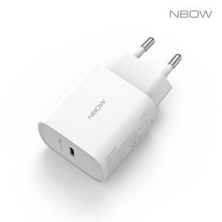

【상세/제작정보】

【인쇄/포장옵션】 | 레이저, 풀칼라 / 포장지포장

【공급단가】 | 수량 | 100~ | 500~ | 1,000~ | 3,000~ | 5,000~
*VAT별도 | 단가 | 6,010원 | 5,790원 | 5,560원 | 5,340원 | 5,210원

【상품 URL】 | https://www.synergygift.co.kr:443/src/goods_detail.php?gdno=19379

